Genel gider tablosu
 | Aylar | KİRA | PERSONEL | AKARYAKIT
 | OCAK | 1,065,830.00 ₺ | 582,419.00 ₺ | 1,496,209.00 ₺ | 1,065,830.00 ₺ | 582,419.00 ₺ | 1,496,209.00 ₺
 | ŞUBAT | 1,109,611.00 ₺ | 595,967.00 ₺ | 716,412.00 ₺ | 1,109,611.00 ₺ | 595,967.00 ₺ | 716,412.00 ₺
 | MART | 1,158,512.00 ₺ | 611,605.00 ₺ | 732,857.00 ₺ | 1,158,512.00 ₺ | 611,605.00 ₺ | 732,857.00 ₺
 | NİSAN | 1,204,901.00 ₺ | 625,280.00 ₺ | 757,044.00 ₺ | 1,204,901.00 ₺ | 625,280.00 ₺ | 757,044.00 ₺
 | MAYIS | 1,254,364.00 ₺ | 636,739.00 ₺ | 783,065.00 ₺ | 1,254,364.00 ₺ | 636,739.00 ₺ | 783,065.00 ₺
 | HAZİRAN | 1,283,647.00 ₺ | 656,768.00 ₺ | 784,118.00 ₺ | 1,283,647.00 ₺ | 656,768.00 ₺ | 784,118.00 ₺
 | TEMMUZ | 1,310,835.00 ₺ | 674,699.00 ₺ | 821,613.00 ₺ | 1,310,835.00 ₺ | 674,699.00 ₺ | 821,613.00 ₺
 | AĞUSTOS | 1,339,407.00 ₺ | 688,892.00 ₺ | 818,387.00 ₺ | 1,339,407.00 ₺ | 688,892.00 ₺ | 818,387.00 ₺
 | EYLÜL | 1,381,381.00 ₺ | 697,200.00 ₺ | 824,860.00 ₺ | 1,381,381.00 ₺ | 697,200.00 ₺ | 824,860.00 ₺
 | EKİM | 1,409,624.00 ₺ | 717,812.00 ₺ | 832,201.00 ₺ | 1,409,624.00 ₺ | 717,812.00 ₺ | 832,201.00 ₺
 | KASIM | 1,454,527.00 ₺ | 729,856.00 ₺ | 848,407.00 ₺ | 1,454,527.00 ₺ | 729,856.00 ₺ | 848,407.00 ₺
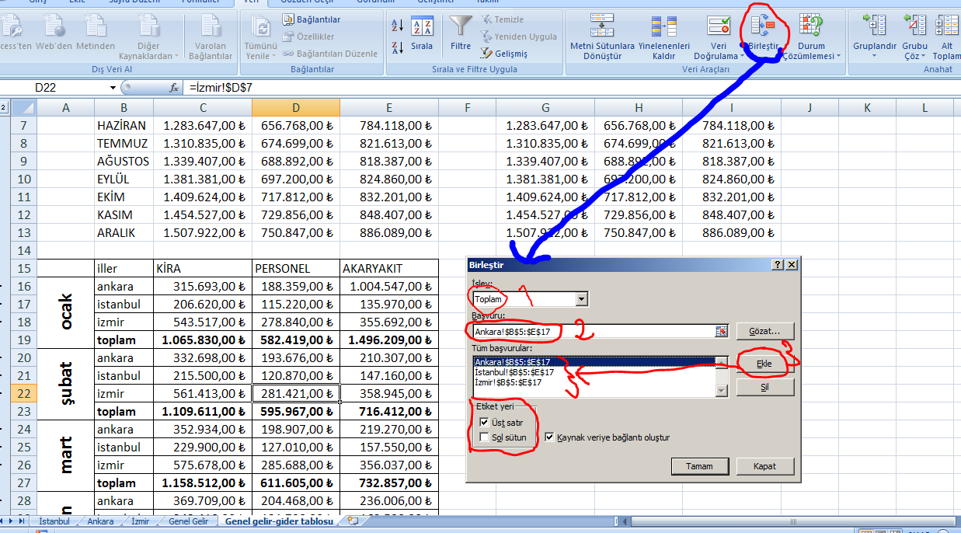
 | ARALIK | 1,507,922.00 ₺ | 750,847.00 ₺ | 886,089.00 ₺ | 1,507,922.00 ₺ | 750,847.00 ₺ | 886,089.00 ₺

 | iller | KİRA | PERSONEL | AKARYAKIT
ocak | ankara | 315,693.00 ₺ | 188,359.00 ₺ | 1,004,547.00 ₺
 | istanbul | 206,620.00 ₺ | 115,220.00 ₺ | 135,970.00 ₺
 | izmir | 543,517.00 ₺ | 278,840.00 ₺ | 355,692.00 ₺
 | toplam | 1,065,830.00 ₺ | 582,419.00 ₺ | 1,496,209.00 ₺
şubat | ankara | 332,698.00 ₺ | 193,676.00 ₺ | 210,307.00 ₺
 | istanbul | 215,500.00 ₺ | 120,870.00 ₺ | 147,160.00 ₺
 | izmir | 561,413.00 ₺ | 281,421.00 ₺ | 358,945.00 ₺
 | toplam | 1,109,611.00 ₺ | 595,967.00 ₺ | 716,412.00 ₺
mart | ankara | 352,934.00 ₺ | 198,907.00 ₺ | 219,270.00 ₺
 | istanbul | 229,900.00 ₺ | 127,010.00 ₺ | 157,550.00 ₺
 | izmir | 575,678.00 ₺ | 285,688.00 ₺ | 356,037.00 ₺
 | toplam | 1,158,512.00 ₺ | 611,605.00 ₺ | 732,857.00 ₺
nisan | ankara | 369,709.00 ₺ | 204,468.00 ₺ | 236,006.00 ₺
 | istanbul | 243,410.00 ₺ | 131,790.00 ₺ | 162,590.00 ₺
 | izmir | 591,782.00 ₺ | 289,022.00 ₺ | 358,448.00 ₺
 | toplam | 1,204,901.00 ₺ | 625,280.00 ₺ | 757,044.00 ₺
mayıs | ankara | 390,833.00 ₺ | 211,677.00 ₺ | 258,952.00 ₺
 | istanbul | 250,370.00 ₺ | 139,420.00 ₺ | 164,110.00 ₺
 | izmir | 613,161.00 ₺ | 285,642.00 ₺ | 360,003.00 ₺
 | toplam | 1,254,364.00 ₺ | 636,739.00 ₺ | 783,065.00 ₺
haziran | ankara | 407,204.00 ₺ | 217,670.00 ₺ | 266,199.00 ₺
 | istanbul | 257,810.00 ₺ | 144,520.00 ₺ | 162,160.00 ₺
 | izmir | 618,633.00 ₺ | 294,578.00 ₺ | 355,759.00 ₺
 | toplam | 1,283,647.00 ₺ | 656,768.00 ₺ | 784,118.00 ₺
temmuz | ankara | 421,994.00 ₺ | 222,773.00 ₺ | 280,827.00 ₺
 | istanbul | 266,830.00 ₺ | 147,600.00 ₺ | 165,590.00 ₺
 | izmir | 622,011.00 ₺ | 304,326.00 ₺ | 375,196.00 ₺
 | toplam | 1,310,835.00 ₺ | 674,699.00 ₺ | 821,613.00 ₺
ağustos | ankara | 428,630.00 ₺ | 234,426.00 ₺ | 280,766.00 ₺
 | istanbul | 271,240.00 ₺ | 152,450.00 ₺ | 166,180.00 ₺
 | izmir | 639,537.00 ₺ | 302,016.00 ₺ | 371,441.00 ₺
 | toplam | 1,339,407.00 ₺ | 688,892.00 ₺ | 818,387.00 ₺
eylül | ankara | 445,757.00 ₺ | 240,740.00 ₺ | 285,805.00 ₺
 | istanbul | 278,040.00 ₺ | 156,980.00 ₺ | 159,840.00 ₺
 | izmir | 657,584.00 ₺ | 299,480.00 ₺ | 379,215.00 ₺
 | toplam | 1,381,381.00 ₺ | 697,200.00 ₺ | 824,860.00 ₺
ekim | ankara | 461,294.00 ₺ | 251,323.00 ₺ | 301,466.00 ₺
 | istanbul | 278,230.00 ₺ | 166,070.00 ₺ | 166,650.00 ₺
 | izmir | 670,100.00 ₺ | 300,419.00 ₺ | 364,085.00 ₺
 | toplam | 1,409,624.00 ₺ | 717,812.00 ₺ | 832,201.00 ₺
kasım | ankara | 480,340.00 ₺ | 259,123.00 ₺ | 312,225.00 ₺
 | istanbul | 287,180.00 ₺ | 173,760.00 ₺ | 180,370.00 ₺
 | izmir | 687,007.00 ₺ | 296,973.00 ₺ | 355,812.00 ₺
 | toplam | 1,454,527.00 ₺ | 729,856.00 ₺ | 848,407.00 ₺
aralık | ankara | 516,924.00 ₺ | 266,995.00 ₺ | 329,774.00 ₺
 | istanbul | 304,580.00 ₺ | 178,960.00 ₺ | 194,120.00 ₺
 | izmir | 686,418.00 ₺ | 304,892.00 ₺ | 362,195.00 ₺
 | toplam | 1,507,922.00 ₺ | 750,847.00 ₺ | 886,089.00 ₺

